Feuil1
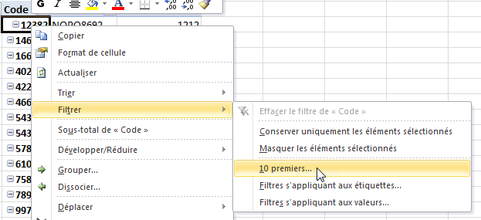
Couleur | Code | Référence | Somme de Stock
BLEU | 12382 | NOPQ8692 | 1212
 | 758108 | EFGH5685 | 2280
 | 789445 | EFGH5678 | 4550
 | 997854 | ABCD1235 | 628
 | 999854 | ABCD1234 | 624
Total BLEU |  |  | 9294
JAUNE | 11840 | NOPQ8699 | 630
 | 11983 | NOPQ8698 | 768
 | 282725 | NOPQ8685 | 1104
 | 444866 | NOPQ8680 | 432
 | 758438 | EFGH5684 | 2304
Total JAUNE |  |  | 5238
ROUGE | 632045 | JKLM4324 | 5075
 | 649247 | JKLM4321 | 3552
 | 649342 | EFGH5689 | 4048
 | 759254 | EFGH5683 | 7760
 | 759286 | EFGH5680 | 7644
Total ROUGE |  |  | 28079
VERT | 12119 | NOPQ8696 | 2060
 | 12342 | NOPQ8693 | 1488
 | 890687 | ABCD1242 | 640
 | 904624 | ABCD1240 | 860
 | 944211 | ABCD1238 | 880
Total VERT |  |  | 5928
(vide) | (vide) | (vide)
Total (vide)
Total général |  |  | 48539

